概要
System の設定とモーダルフォームフォルダ構成
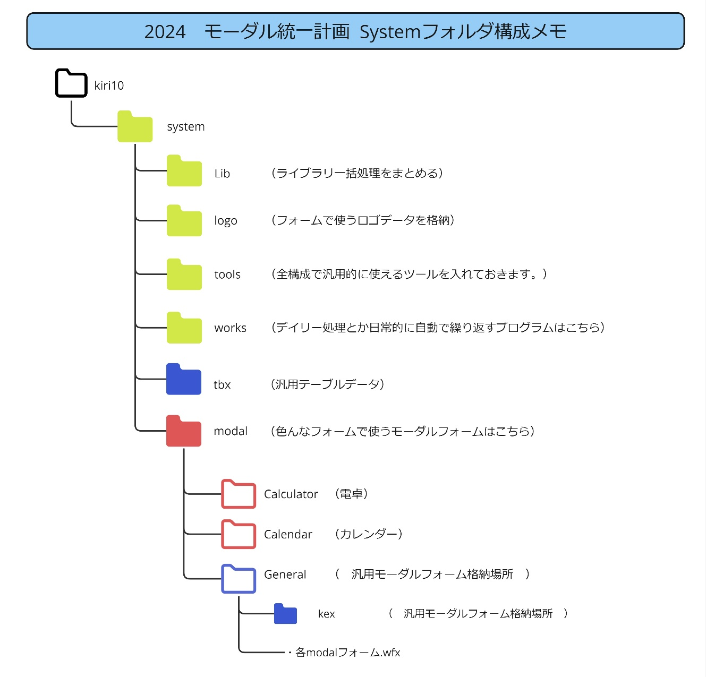
 |  |  |  | ＜メモ＞
 |  |  |  | tbxとkex,各フォームは対になる様に設定すること。

 |  |  |  | ＜モーダルフォーム名＞
 |  |  |  | 使用する箇所_tbx名_(絞り込み条件).wfx

 |  |  |  | と定義します。

 |  |  |  | 使用する箇所
 |  |  |  | 基本的にはフォーム名、いろんな所で使う可能性がある場合は、「基本」と記入します。

tbxの設計

 | 数値 | ID
 | 文字列 | Type：項目、何を選択させるかでタイプが違う。
 | 文字列 | 絞り込み条件名 ： チェックを入れておいて、条件に応じた絞り込み条件を使う
 |  | ReturnS | 文字列の返り値
 |  | ReturnN | 数値の返り値
 |  | ReturnD | 時間の返り値
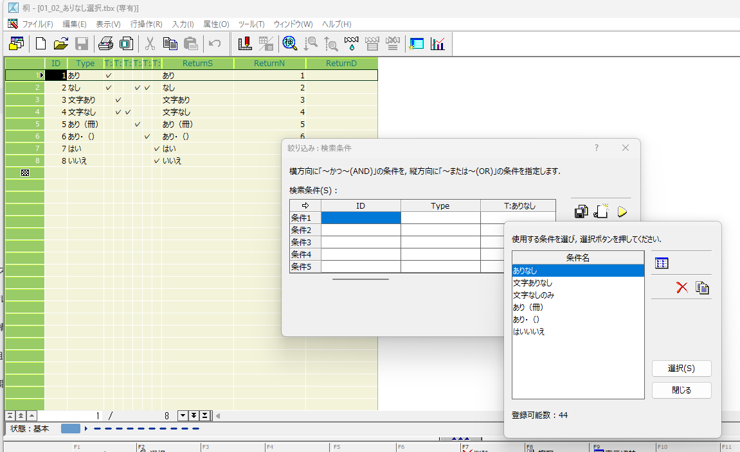

 |  |  |  |  | ◆大事！
 |  |  |  |  | チェック項目名と条件名を必ず合わせる事

モーダルフォーム仕様
コントロールメニュー ※桐の設定で必ずONにする事
ファイルネーム
見出し 必ず調整すること

項目
項目
項目
リターンする 項目は太字にしてわかりやすくする

オブジェクトの名前は全て 「List」にする。

数値を返す場合はフォームの色を赤・オレンジ系で統一させる

OK

